Ark1
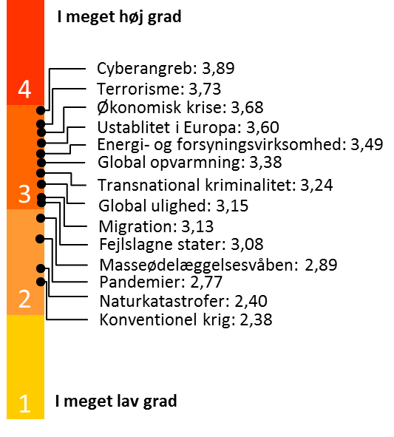
Figur 42: I hvilken grad respondenterne mener, at nedenstående forhold udgør en trussel mod Danmark. Gennemsnit.
 | 2014
 | Gennemsnit | N
Cyberangreb | 3.9 | 136
Fejlslagne stater | 3.1 | 136
Global opvarmning | 3.4 | 136
Global ulighed | 3.1 | 136
Konventionel krig | 2.4 | 136
Masseødelæggelsesvåben | 2.9 | 135
Energi og forsyningssikkerhed | 3.5 | 135
Migration | 3.1 | 135
Naturkatastrofer | 2.4 | 136
Pandemier | 2.8 | 135
Terrorisme | 3.7 | 136
Transnational kriminalitet (fx pirateri) | 3.2 | 136
Økonomisk krise | 3.7 | 136
Ustabilitet i Europa | 3.6 | 136

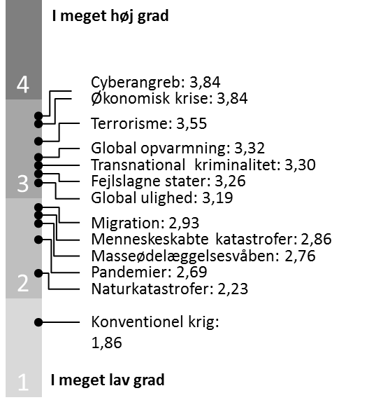
 | 2013
 | Gennemsnit | N
Cyberangreb | 3.85 | 143
Fejlslagne stater | 3.26 | 142
Global opvarmning | 3.32 | 142
Global ulighed | 3.19 | 142
Konventionel krig | 1.86 | 143
Masseødelæggelsesvåben | 2.76 | 143
Menneskeskabte katastrofer | 2.86 | 139
Migration | 2.93 | 142
Naturkatastrofer | 2.23 | 142
Pandemier | 2.69 | 140
Terrorisme | 3.55 | 143
Transnational kriminalitet (fx pirateri) | 3.30 | 143
Økonomisk krise | 3.84 | 143

Figur 43: I hvilken grad respondenterne er enig i fire udsagn om konsekvenserne ved at fusionere forsvars-ministeriet og forsvarskommandoen. Gennemsnit.
 | 2014 |  |  | 2013
 | Gns. | N |  | Gns. | N
Mere effektiv sagsbehandling | 3.1 | 113 |  | 3.3 | 132
Mindre indsigt i forsvarets arbejde og derfor mindre demokratisk kontrol | 2.8 | 118 |  | 2.7 | 127
Mere effektive internationale operationer | 2.7 | 117 |  | 2.9 | 133
Mere effektiv økonomistyring | 3.3 | 116 |  | 3.5 | 131

Figur 44: Holdning til om fusionen af forsvarsministeriet og forsvarskommandoen giver mere effektiv sags-behandling. Procent.
 | 2014 | 2013
Enig | 38 | 55
Hverken/eller | 35 | 18
Uenig | 27 | 27

Figur 45: Holdning til om fusionen af forsvarsministeriet og forsvarskommandoen vil medføre mindre ind-sigt i forsvarets arbejde og derfor mindre demokratisk kontrol. Procent.
 | 2014 | 2013
Enig | 30 | 31
Hverken/eller | 25 | 21
Uenig | 45 | 48

Figur 46: Holdning til om fusionen af forsvarsministeriet og forsvarskommandoen vil medføre mere effekti-ve internationale operationer. Procent.
 | 2014 | 2013
Enig | 19 | 36
Hverken/eller | 46 | 27
Uenig | 35 | 37

Figur 47: Holdning til om fusionen af forsvarsministeriet og forsvarskommandoen vil medføre en mere effektiv økonomistyring. Procent.
 | 2014 | 2013
Enig | 48 | 59
Hverken/eller | 35 | 24
Uenig | 17 | 17

Figur 48: Respondenternes holdning til, hvordan flyvevåbnet bør udstyres, når F-16 flyende må udfases pga. alder. Gennemsnit.
 | 2014 |  |  | 2013
 | Gns. | N |  | Gns. | N
Har DK brug for nye kampfly? | 3.8 | 131 |  | 3.4 | 131
Bør DK anskaffe droner i stedet for kampfly? | 2.0 | 128 |  | 2.2 | 129
Bør DK anskaffe både droner og kampfly? | 3.1 | 125 |  | 3.1 | 128
Bør DK anskaffe kamphelikoptere i stedet for kampfly? | 2.1 | 124
Bør DK anskaffe transportfly i stedet for kampfly? | 2.3 | 128
 | 2014 | 2013
Har DK brug for nye kampfly? | 3.8 | 3.4
Bør DK anskaffe droner i stedet for kampfly? | 2.0 | 2.2
Bør DK anskaffe både droner og kampfly? | 3.1 | 3.1
Bør DK anskaffe kamphelikoptere i stedet for kampfly? | 2.1
Bør DK anskaffe transportfly i stedet for kampfly? | 2.3

Figur 49: Mener du, at Danmark har brug for nye kampfly? Procent.
 | 2014 | 2013
I høj grad | 70 | 57
Hverken/eller | 12 | 14
I lav grad | 18 | 29

Figur 50: Mener du, at Danmark bør anskaffe droner i stedet for kampfly? Procent.
 | 2014 | 2013
I høj grad | 7 | 17
Hverken/eller | 26 | 19
I lav grad | 67 | 64

Figur 51: Mener du, at Danmark bør anskaffe droner og kampfly? Procent.
 | 2014 | 2013
I høj grad | 46 | 50
Hverken/eller | 21 | 14
I lav grad | 34 | 36

Figur 52: Mener du at Danmark bør anskaffe kamphelikoptere i stedet for kampfly? Procent.
 | 2014
I høj grad | 11
Hverken/eller | 22
I lav grad | 67

Figur 53: Mener du at Danmark bør anskaffe transportfly i stedet for kampfly? Procent.
 | 2014
I høj grad | 17
Hverken/eller | 25
I lav grad | 58

Figur 54: I hvilken grad respondenterne mener, at det danske forsvarsforbehold bør afskaffes. Gennemsnit og procent.

 | 2014 |  | 2013
 | Gns. | n | Gns. | n
Gennemsnit | 4.4 | 136 | 4.25 | 142

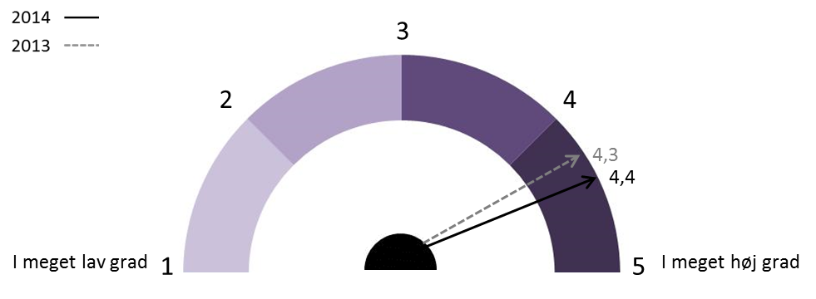

 | 2014 | 2013
I høj grad | 84 | 82
Hverken/eller | 8 | 6
I lav grad | 8 | 13

